reporte
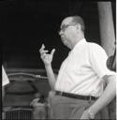
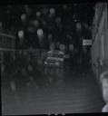
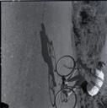
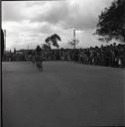
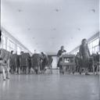
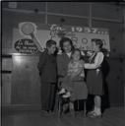
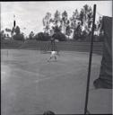
 | img | archivo | Código
5185 |  | /Volumes/Carlos_Caicedo/MINI/CC_NEG_CA04_S066_DOC009.jpg | CC_NEG_CA04_S066_DOC009
2729 |  | /Volumes/Carlos_Caicedo/MINI/CC_NEG_CA01_S045_DOC028.jpg | CC_NEG_CA01_S045_DOC028
2234 |  | /Volumes/Carlos_Caicedo/MINI/CC_NEG_CA03_S026_DOC039.jpg | CC_NEG_CA03_S026_DOC039
6529 |  | /Volumes/Carlos_Caicedo/MINI/CC_NEG_CA02_S100_DOC036.jpg | CC_NEG_CA02_S100_DOC036
737 |  | /Volumes/Carlos_Caicedo/MINI/CC_NEG_CA03_S058_DOC003.jpg | CC_NEG_CA03_S058_DOC003
2276 |  | /Volumes/Carlos_Caicedo/MINI/CC_NEG_CA03_S026_DOC003.jpg | CC_NEG_CA03_S026_DOC003
330 |  | /Volumes/Carlos_Caicedo/MINI/CC_NEG_CA03_S060_DOC018.jpg | CC_NEG_CA03_S060_DOC018
4039 |  | /Volumes/Carlos_Caicedo/MINI/CC_NEG_CA04_S011_DOC066.jpg | CC_NEG_CA04_S011_DOC066
2343 |  | /Volumes/Carlos_Caicedo/MINI/CC_NEG_CA03_S035_DOC101.jpg | CC_NEG_CA03_S035_DOC101
2948 |  | /Volumes/Carlos_Caicedo/MINI/CC_NEG_CA01_S052_DOC007.jpg | CC_NEG_CA01_S052_DOC007

